상품제안서
2024 삼각컬러캘린더(주문제작형) | 상품코드: F23526

 |  |  |  |  |  |  | 02-412-0044 | www.easy1.co.kr
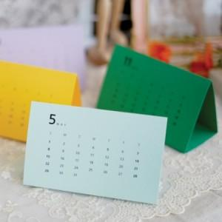

【상세/제작정보】 | 인쇄 장장마다 먹1도

【인쇄/포장옵션】 | 먹인쇄 / OPP(비닐)

【공급단가】 | 수량 | 300~ | 500~ | 1,000~ | 3,000~ | 5,000~
*VAT별도 | 단가 | 2,430원 | 2,340원 | 2,250원 | 2,160원 | 2,100원

【상품 URL】 | https://dev.easy1.co.kr:443/src/goods_detail.php?gdno=23526

